关系图
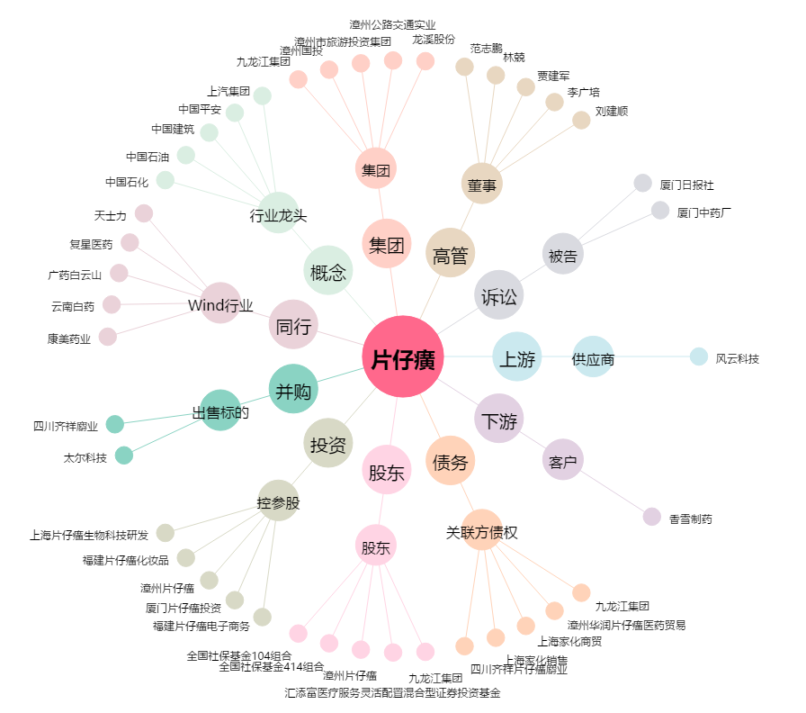
片仔癀[600436.SH] - 关系概览图

